Nasl
 | FORETIĆ I SINOVI d.o.o. Kozinska 57 10370 Dugo Selo OIB: 87572846216

Građevina:
CRKVA SV. ANTUNA PADOVANSKOG, HRVATSKI ČUNTIĆ, HRVATSKA
Pojedinačno zaštićeno kulturno dobro br. Z-1593
K.č. 398/1, 398/2, 398/3, K.o. ČUNTIĆ
Investitor:
HRVATSKA FRANJEVAČKA PROVNCIJA SV. ĆIRILA I METODA
KAPTOL 9, 10000 ZAGREB
Naziv projekta obnove:
PROJEKT CJELOVITE OBNOVE KONSTRUKCIJE ZGRADE
Faza:
GLAVNI PROJEKT
Oznaka projekta:
T.D.: 591-4/22
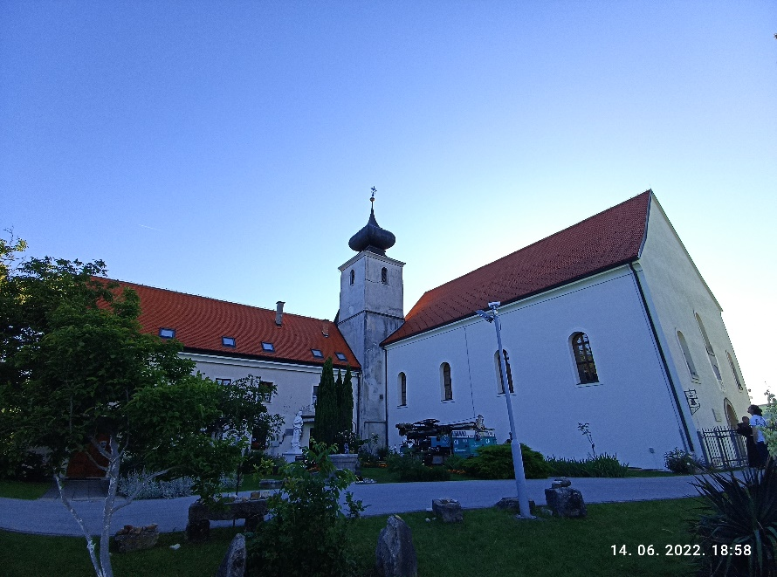
TROŠKOVNIK OBNOVE KONSTRUKCIJE ZGRADE

GLAVNI PROJEKTANT:
ovl arh. Damir Foretić, ing. građ.
PROJEKTANT KONTRUKCIJE:
ovl. ing. Filip Foretić, mag. ing. aedif.
PROJEKTANTI SURADNICI:
ovl. ing. Matej Šarušić, mag. ing. aedif.
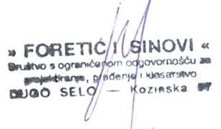
Nikola Pašalić, struč. spec. ing. aedif.
Paula Rodić, bacc. ing. aedif.
Ana Bujadinović, mag.ing. aedif.

 | Zagreb, rujan 2022.

